工作表1
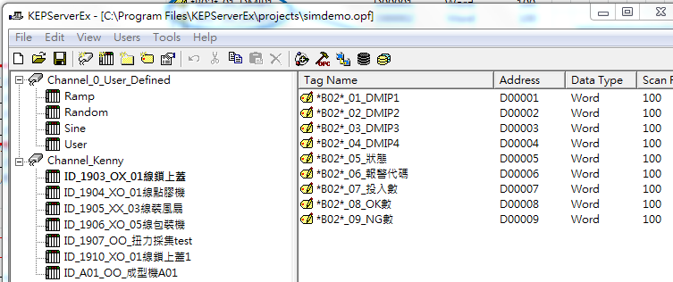

Device命名原則 |  |  |  |  |  |  |  |  |  | Tag命名原則

I | D | _ | 機台ID |  | _ | A | B | _ | 機台描述 |  | 識別字符 | _ | 序號 | _ | 參數名稱

 |  |  | 欄位 | 值 | 定義 |  |  |  |  |  | 欄位 | 定義
 |  |  | A | O | 採集 |  |  |  |  |  | 識別字符 | 自訂(如"*B02*")，需與OPC客戶端一致
 |  |  |  | X | 不採集
 |  |  | B | O | 上傳服務器 |  |  |  |  |  | 序號 | 2位流水號，需與OPC客戶端一致
 |  |  |  | X | 不上傳服務器
 |  |  |  |  |  |  |  |  |  |  | 參數名稱 | 需與OPC客戶端一致

